plasmaAnt
plasmaAntocianos
 | totalT_0 |  |  |  |  |  |  |  |  |  |  |  |  |  |  | totalT_F |  |  |  |  |  |  |  |  |  |  |  |  |  |  |  | > | aumenta
variables | Ácido.Caféico..CA. | CA.Gluc | X3.4.Ácido.Dihidroxifenilacético..DHPAA | DHPAA.Gluc | VA.GG | VA.Gluc.sulfate | Peso | IMC | Grasa | IRCV | Bpmin | Bpmax | Frec | Endulzante | Sexo | Ácido.Caféico..CA. | CA.Gluc | X3.4.Ácido.Dihidroxifenilacético..DHPAA | DHPAA.Gluc | VA.GG | VA.Gluc.sulfate | Peso | IMC | Grasa | IRCV | Bpmin | Bpmax | Frec | Endulzante | Sexo | Comentario | < | disminuye
clusters
1 |  | bajo | minimo | bajo | bajo |  | maximo |  | minimo | maximo | maximo | maximo |  |  | casi todo hombres | >> |  | >> maximo |  | >> | >> |  |  |  | < |  |  |  |  | casi todo hombres | hombres de gran peso y alto IRCV, que aumentan en compuestos y bajan el IRCV
2 | minimo | minimo |  |  |  |  | minimo |  | maximo | minimo |  | minimo |  |  | casi todo mujeres | >> |  |  | > var | > var | >> | < | > |  |  |  |  |  |  | todo mujeres | mujeres de bajo peso, con bajas concentraciones de compuestos que solo aumentan en el cafeico y el VA.Gluc:sulfate
3 | maximo | maximo | maximo | ~max var |  |  | alto |  |  |  |  |  |  | SA | 75/25 H/M | > media/var | << | << | >> | >> media/var | >> media/var |  |  | << | >> |  |  | < |  | casi todo hombres | individuos con tratamiento de sacarosa, altos niveles base que disminuyen en algunos casos, baja mucho su % grasa y sube su IRCV

anovas pareadas |  |  |  |  |  |  |  |  |  |  |  |  |  |  | Clusters
 | Ácido.Caféico..CA. | CA.Gluc | X3.4.Ácido.Dihidroxifenilacético..DHPAA | DHPAA.Gluc | VA.GG | VA.Gluc.sulfate | Peso | IMC | Grasa | IRCV | Bpmin | Bpmax | Frec |  | hombres de gran peso y alto IRCV, que aumentan en compuestos y bajan el IRCV
Sexo |  | * |  |  |  |  | *** |  | *** | *** | *** | *** | *** |  | mujeres de bajo peso, con bajas concentraciones de compuestos que solo aumentan en el cafeico y el VA.Gluc:sulfate
Endulzante |  |  | * | *** | *** | * |  | * |  |  |  |  |  |  | individuos con tratamiento de sacarosa, altos niveles base que disminuyen en algunos casos, baja mucho su % grasa y sube su IRCV
Sexo:Endulzante
Tiempo | *** | * | *** | *** | *** | ** |  |  | *** | *** |  | *
Sexo:Tiempo |  | . | *** | * |  |  |  |  | . | * |  |  | . |  | Comentario
Endulzante:Tiempo |  |  |  | *** | *** | . | ** | * | ** | . |  |  | *
Sexo:Endulzante:Tiempo |  |  |  |  |  |  |  |  | . |  | .

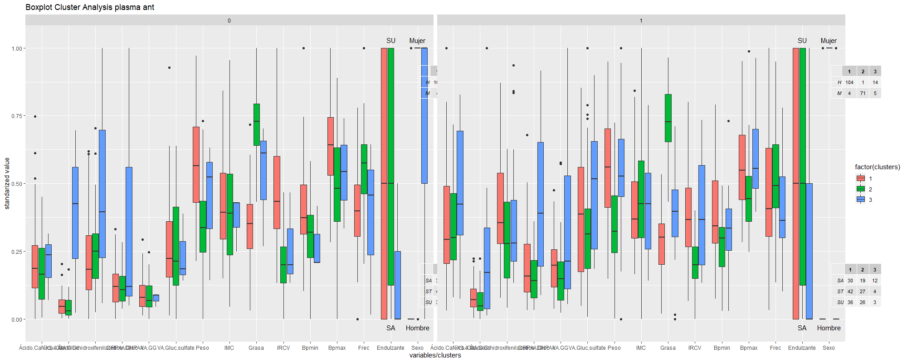
 | . | 0.1
 | * | 0.05
 | ** | 0.01
 | *** | 0.001

plasmaFlav
plasma flavonoides
 | t_0 |  |  |  |  |  |  |  |  |  | t_F
variables | Peso | IMC | Grasa | IRCV | Bpmin | Bpmax | Frec | Endulzante | Sexo | Comentario | Peso | IMC | Grasa | IRCV | Bpmin | Bpmax | Frec | Endulzante | Sexo | Comentario
clusters
1 |  | maximo | maximo |  |  |  |  |  |  |  |  |  | < var | < var |  |  | >> var |  |  |  | > | aumenta
2 | minimo |  |  |  |  |  |  |  |  |  |  |  |  | < var |  |  | > var |  |  |  | < | disminuye
3 |  | minimo | minimo |  |  |  |  |  |  |  |  |  | < var | < var |  |  | > var
4 | maximo |  |  |  |  |  |  |  |  |  |  |  | < var |  |  |  | > var

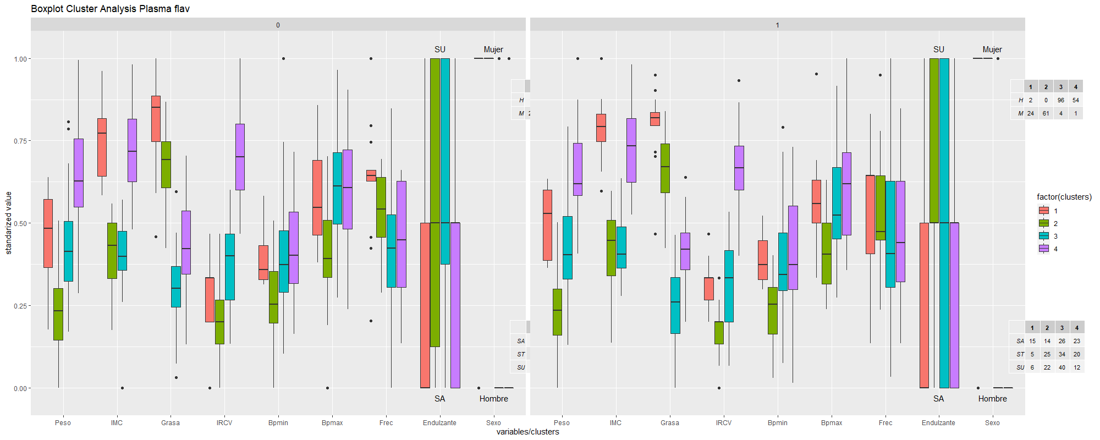

anovas pareadas
Sexo | *** |  | *** | *** | *** | *** | ***
Endulzante |  | **
Sexo:Endulzante
Tiempo |  |  | *** | *** | .
Sexo:Tiempo |  |  | . | .
Endulzante:Tiempo | ** |  | ***
Sexo:Endulzante:Tiempo |  |  | *

 | . | 0.1
 | * | 0.05
 | ** | 0.01
 | *** | 0.001

plasmaFlavADJ
plasma flavonoides ajustado
 | t_0 |  |  |  |  |  |  |  |  |  |  |  | t_F |  |  |  |  |  |  |  |  |  |  |  | > | aumenta
variables | Eriodictiol..E. | ES | Peso | IMC | Grasa | IRCV | Bpmin | Bpmax | Frec | Endulzante | Sexo | Comentario | Eriodictiol..E. | ES | Peso | IMC | Grasa | IRCV | Bpmin | Bpmax | Frec | Endulzante | Sexo | Comentario | < | disminuye
clusters
1 | maximo |  | maximo |  |  |  |  |  |  |  | casi todo hombres |  | > | >var | > |  | < var | < | > |  |  |  | todo hombres | hombres grandes con alto IRVCque suben un poco de peso y de erioditiol
2 |  | var baja | minimo |  | maximo | minimo |  |  |  |  |  |  | > | >var | < |  | </ >var |  |  |  |  |  |  | mujeres de bajo peso que bajan su IRCV y aumentan sus niveles de compuestos
3 | minimo | var alta |  | minimo | minimo |  |  |  | minimo |  |  |  | > | var minima + outliers | < |  |  |  |  |  |  |  |  | hombres de menor peso que mejoran su nivel de erioditiol

anovas pareadas
Sexo |  |  | *** |  | *** | *** | ** | ** | *** |  | Comentario
Endulzante | **
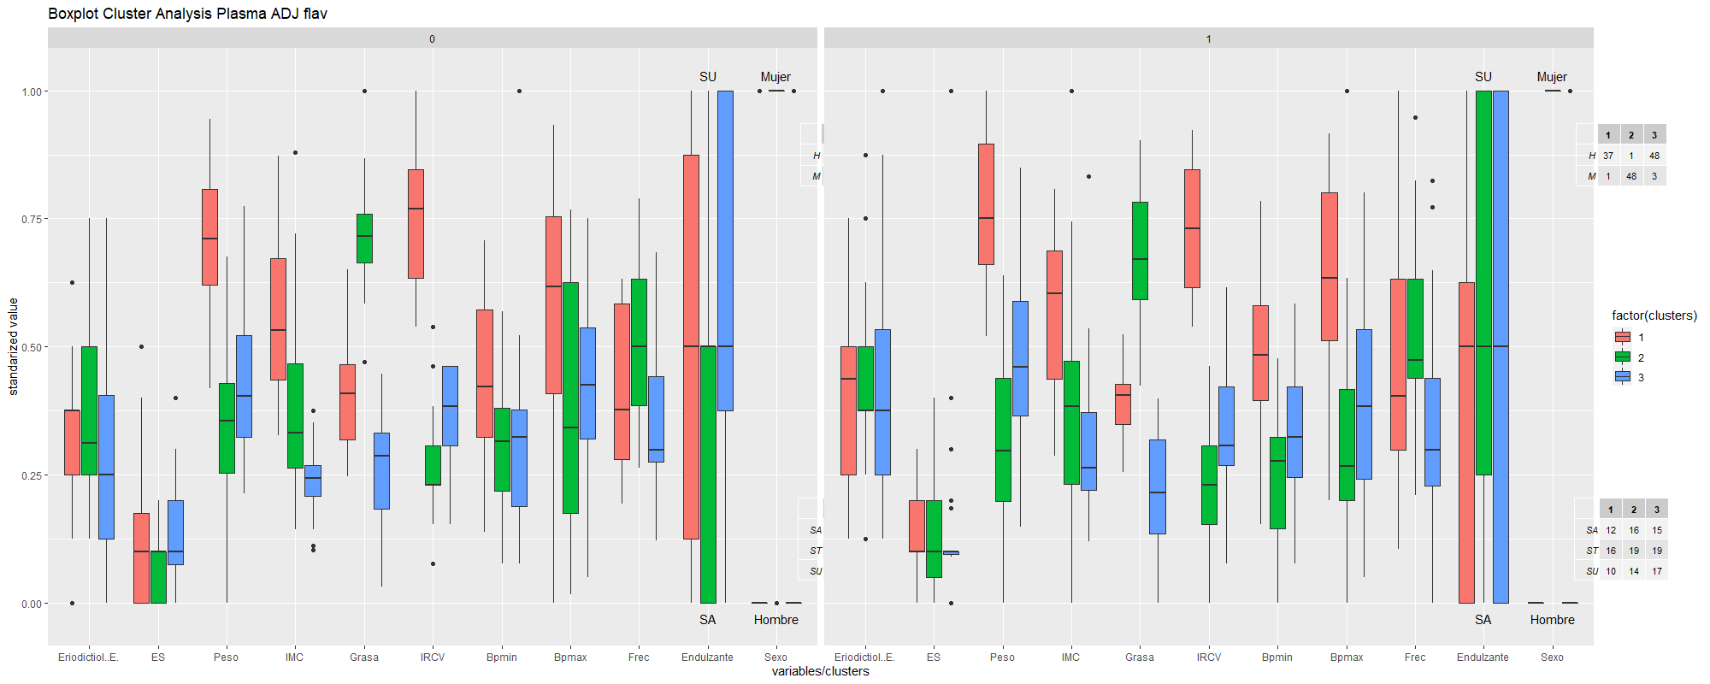
Sexo:Endulzante |  | *
Tiempo | * |  |  |  | * | ***
Sexo:Tiempo
Endulzante:Tiempo |  |  | * |  | . |  | * | ** | **
Sexo:Endulzante:Tiempo |  | .

 | . | 0.1
 | * | 0.05
 | ** | 0.01
 | *** | 0.001

